общий
 | Общество с ограниченной ответственностью «Терраса»
Юридический адрес: 630083, Новосибирская область, г. Новосибирск, ул. Большевистская, д. 173Б, офис 110 , этаж 1 Фактический адрес : 659315, Алтайский край, г. Бийск, ул. Имени Героя Советского Союза Васильева, д.93 В +7 (3854) 302-600 +7 913-086-4955 ИНН/КПП 5405065615 / 540501001 ОГРН 1215400031461 в Филиал «Центральный» Банка ВТБ (публичное акционерное общество) в г. Москве Р/сч 407 028 108 171 400 00 748 К/сч 30101 810 145 250 000 411 БИК 044525411

Наименование товара | Фото профиля | Размеры, мм | Вес 1 м.п., кг | Цвет | Вид обработки | Цена за пог. м., руб. | Цена за м2, руб.
Террасная доска дпк «Эконом» | 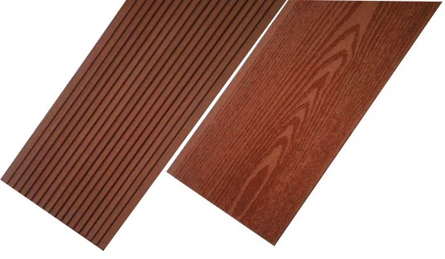 В 1 м² = 7 м.п. | 140*25 | 2,8 | Кварц Терракот Каштан Кофе Венге | Без обработки | 406 ₽ | 2,842 ₽
 |  |  |  |  | Шлифованная | 420 ₽ | 2,940 ₽
 |  |  |  |  | Фактура дерева | 432 ₽ | 3,024 ₽
 |  |  |  | Клен Сосна Индиго | Без обработки | 476 ₽ | 3,332 ₽
 |  |  |  |  | Шлифованная | 489 ₽ | 3,423 ₽
 |  |  |  |  | Фактура дерева | 502 ₽ | 3,514 ₽
Террасная доска дпк «Стандарт» | 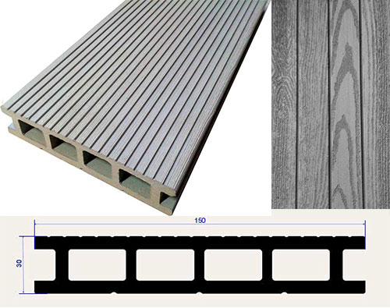 В 1м2 = 6.6 м.п. | 150*30 | 3,1 | Кварц Терракот Каштан Кофе Венге | Без обработки | 450 ₽ | 2,970 ₽
 |  |  |  |  | Шлифованная | 464 ₽ | 3,062 ₽
 |  |  |  |  | Фактура дерева | 477 ₽ | 3,148 ₽
 |  |  |  | Клен Сосна Индиго | Без обработки | 526 ₽ | 3,472 ₽
 |  |  |  |  | Шлифованная | 539 ₽ | 3,557 ₽
 |  |  |  |  | Фактура дерева | 552 ₽ | 3,643 ₽
Сайдинг ДПК (фасадная панель) | В 1м2 = 7м.п. | 160*20 | 1.6 | Кварц Терракот Каштан Кофе Венге | Без обработки | 232 ₽ | 1,624 ₽
 |  |  |  |  | Фактура дерева | 258 ₽ | 1,806 ₽
 |  |  |  | Клен Сосна Индиго | Без обработки | 272 ₽ | 1,904 ₽
 |  |  |  |  | Фактура дерева | 298 ₽ | 2,086 ₽
Лага ДПК |  | 40*50 | 1.8 |  | Без обработки | 256 ₽
Уголок ДПК | 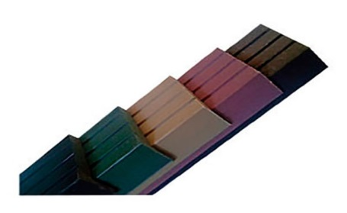 | 55*30 | 0.8 | Кварц Терракот Каштан Кофе Венге | Без обработки | 186 ₽
 |  |  |  |  | Шлифованная | 200 ₽
 |  |  |  |  | Фактура дерева | 213 ₽
 |  |  |  | Клен Сосна Индиго | Без обработки | 218 ₽
 |  |  |  |  | Шлифованная | 231 ₽
 |  |  |  |  | Фактура дерева | 244 ₽
Кляймер |  | нержавеющий, бесшовный |  |  |  | 24 ₽
Погонаж ДПК (штакет) | 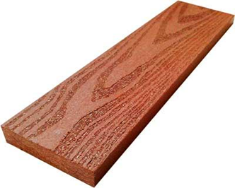 | 72*18 | 1,65 | Кварц Терракот Каштан Кофе Венге | Без обработки | 258 ₽ | 1,806 ₽
 |  |  |  |  | Фактура дерева | 287 ₽ | 2,009 ₽
 |  |  |  | Клен Сосна Индиго | Без обработки | 302 ₽ | 2,114 ₽
 |  |  |  |  | Фактура дерева | 331 ₽ | 2,317 ₽
Производство и склад г.Бийск ,ул.Васильева 93 В
Коммерческий отдел 8 (3854)302600 , 89130864955

